Parte legal
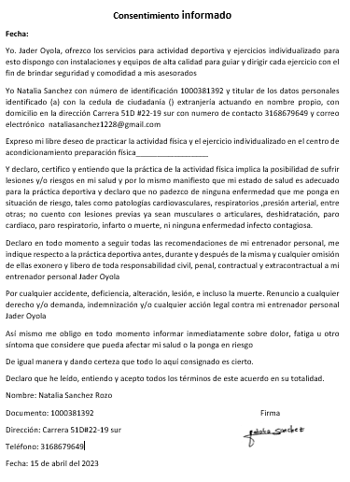
CONTRATO DE PRESTACIÓN DE SERVICIOS DE ENTRENAMIENTO PERSONALIZADO

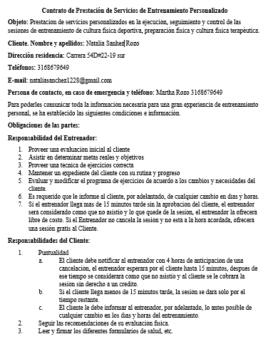
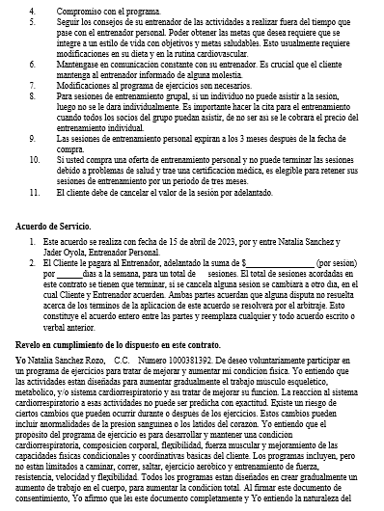
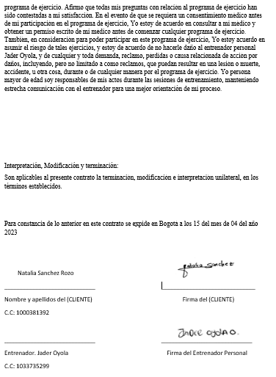

CONSENTIMIENTO INFORMADO

Medidas antropometricas
Medidas antropometricas |  |  | Pliegues cutaneos | mm
Cuello | 36.5 |  | Tricipital derecho | 22
Hombro subjetivo | 103 |  | Tricipital izquierdo | 22
Hombro objetivo | 36.5 |  | Bicipital derecho | 19
Espalda subjetiva | 94 |  | Bicipital izquierdo | 19
Espalda objetiva | 26 |  | Suprailiaco derecho | 21
Pecho | 104 |  | Suprailiaco izquierdo | 21
Brazo derecho | 33 |  | Subescapular derecho | 23
Bazo tensión derecho | 34 |  | Subescapular izquierdo | 23
Brazo izquierdo | 33 |  | Pierna derecha | 32
Bazo tensión izquierdo | 34 |  | Pierna izquierda | 32
Antebrazo derecho | 24 |  | Gastronemio derecho | 22
Antebrazo Izquierdo | 24 |  | Gastronemio izquierdo | 22
Cadera Alta | 94 |  | Abdominal | 23
Cadera baja | 96
Cuadriceps medial derecho | 55
Cuadriceps medial izquiedo | 55
Cuadriceps proximal derecho | 64.5
Cuadriceps proximal izquierdo | 64.5
Pantorrilla | 40.5
Pantorrilla | 40.5

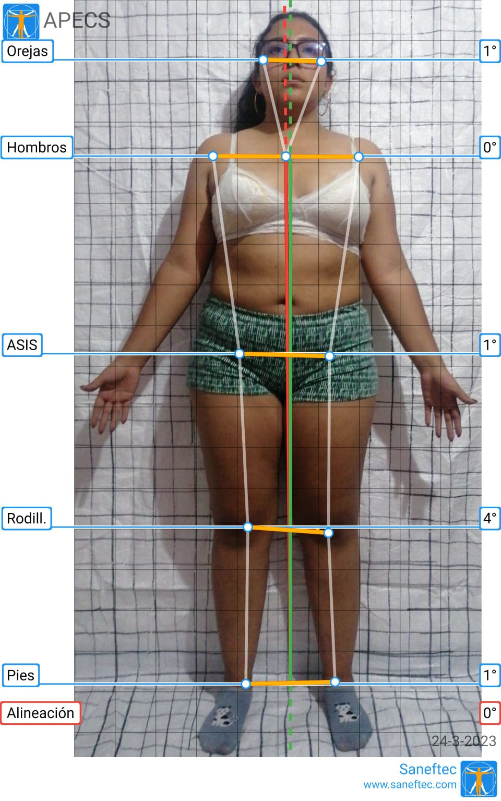
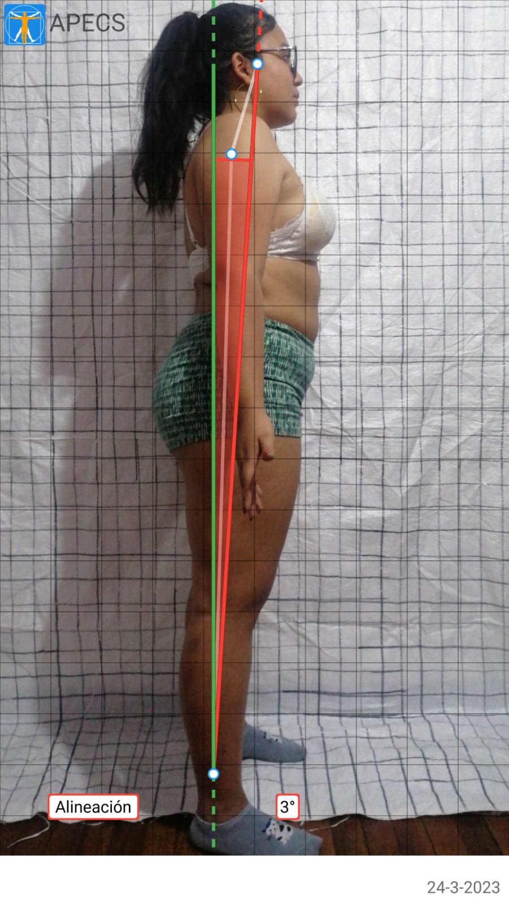
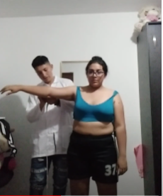

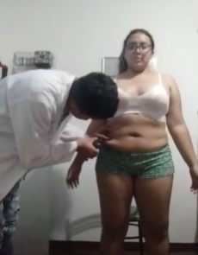

Natalia Sanchez
Peso | Talla | Edad
80 | 1.56 | 20 |  |  |  | Tasa metabólica basal (TMB) |  |  |  | Gasto calórico
 |  |  |  |  |  | 14.7 | 80 | 496 |  | 1672 | 1.55
Frecuencia Cardiaca Maxima |  |  |  |  |  | 1176 |  | 496 |  | 2591.6
220 |  | 20 |  |  |  | 1672
200
50% |  | 100 |  |  |  | Frecuencia cardiaca en reposo
65% |  | 130 |  |  |  | 74 PPM
75% |  | 150
85% |  | 170 |  |  |  | Masa Grasa (MG)
92% |  | 184 |  |  |  | 1.2 | 32.873109796 | 0.23 | 20 | 10.8 | 0 | 5.4
 |  |  |  |  |  | 39.447731755 |  | 4.6 |  | 0 |  | 5.4
Indice de masa corporal (IMC) |  |  |  |  |  | 44.047731755 |  |  |  | 0 |  | 5.4
Talla | 1.56 | 1.56 | 2.4336 |  |  | 44.047731755 |  |  |  |  |  | 5.4
Peso | 80 | 2.4336 | 32.873109796 |  |  | 38.647731755

Masa Libre de Grasa (MLG)
0.184 | 80 | 34.5 | 1.56 | 35.27 | 0.72
14.72 |  | 53.82 |  | 35.27 | 0.72
68.54 |  |  |  | 35.27 | 0.72
33.27 |  |  |  |  | 0.72
46.208333333

TEST DE RESISTENCIA CARDIOVASCULAR |  |  |  |  | Inicio del test | 20 min base aerobica
Nombre | Natalia Sanchez Rozo |  |  |  | 1 serie t.recuperación | 1:41 65%
Edad | 20 |  |  |  | 2 serie t.recuperación | 2:35 65%
Peso | 80 |  |  |  | 3 serie t..recuperación | 2:41 65%
Talla | 155 |  |  |  | 4 serie t.recuperación | 2:40 65%

Resultado recuperación cardiovascular
15 segundos a 1 minuto |  | Excelente
1 minuto a 2 minutos |  | Bueno
2 minutos a 3 minutos |  | Normal
3 minutos en adelante |  | Malo

PLAN DE CLASES PERSONALIZADAS FITNESS
Actividad |  | Ejercicios higiene postural
Objetivos específicos |  | Realizar movimientos en semicuerpos para correccion postural
 | Temas a trabajar | Duración de actividad | Descripcion del tema | Evaluación si cumple, no cumple
INICIAL | Movimiento articular | 5 Minutos | Movimientos específicos en las articulaciones del sistema motor
 | Calentamiento general | 3 Minutos | Sentadilla con salto
 | Calentamiento específico | 2 Minutos | Burpees
CENTRAL | Estiramiento de espalda | 6 minutos | Promedio en la frecuencia cardiaca (PPM) de 65% al 77%, se mantuvo en su base aerobica | La entrenando realizó todos los ejercicios y estiramientos de corrección postural sin niguna dificultad
 | Estiramiento del piriforme | 6 minutos
 | Inclinación hacia delante | 6 minutos
 | Estiramiento de isquiotibiales | 6 minutos
 | Estiramiento brazos cruzados | 6 minutos
FINAL | Caminar al aire libre | 10 minutos | El ejercicio se llevo a cabo en un espacio abierto para la vuelta a la calma y finalizar adecuadamente la sesión
Nombre del instructor |  | Jader Oyola | Firma
Nombre del coordinador |  |  | Firma

